关系图
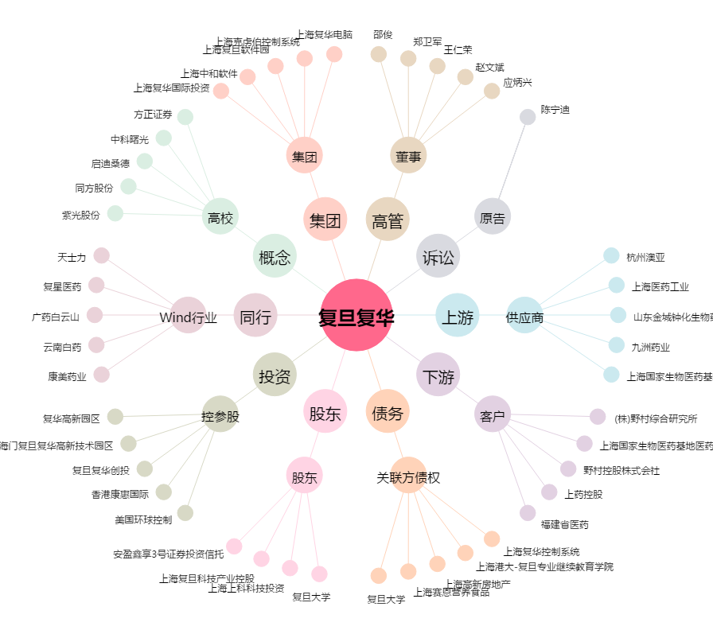
复旦复华[600624.SH] - 关系概览图

